信息技术应用系
桂林技师学院实习耗材采购计划表
信息技术应用系（2024-2025学年）
序号 | 项目名称 | 参考品牌、型号、规格 | 技术参数、性能指标要求 | 单位 | 数量 | 单价 | 合计 | 备注
1 | U盘 | 128G USB 3.0 |  | 个 | 25 | 70.00 | 1750
2 | 移动硬盘 | 闪迪E61固态移动硬盘1tb |  | 个 | 2 | 1500.00 | 3000
3 | 机房椅子 | 实训机房方凳 | 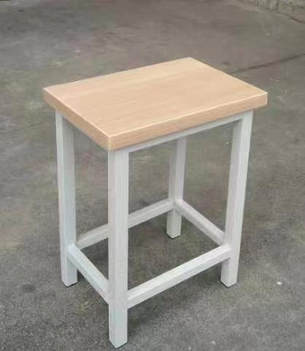 | 个 | 500 | 60.00 | 30000
合计 |  |  |  |  |  |  | 34750

